分析关系
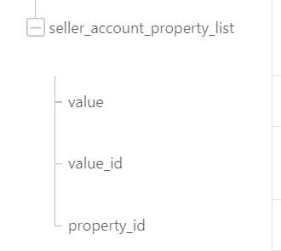
sellerAccountProperties
 |  |  |  |  | alibaba.jym.item.external.goods.batch.modifyprice
 |  |  |  |  | alibaba.jym.item.external.goods.batch.onsale
 |  |  |  |  | alibaba.jym.item.external.goods.batch.offsale
 |  |  |  |  | alibaba.jym.item.external.goods.batch.publish
实际工作室录入值
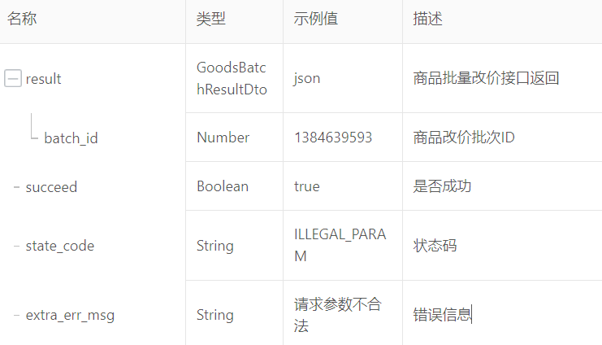

sellerAccountProperties的parentId

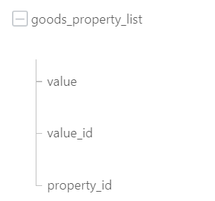
extProperties

 |  |  |  |  | alibaba.jym.item.external.goods.batchtask.query
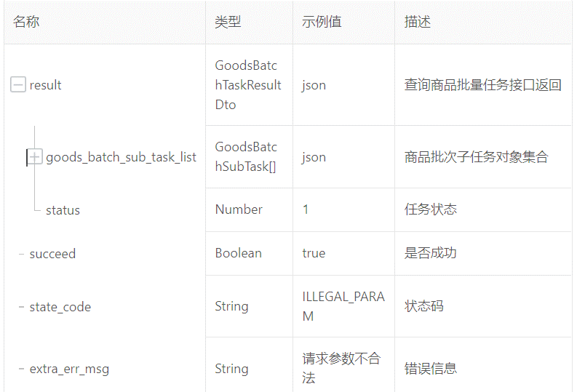
0=任务已创建，1=任务成功，-1=任务失败
extProperties的opthions.value

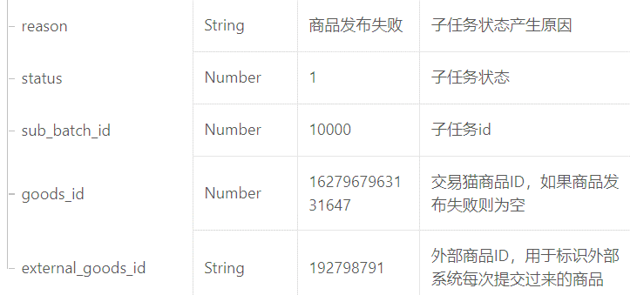

extProperties的
parentId

 |  |  |  |  | alibaba.jym.item.external.goods.detail.query
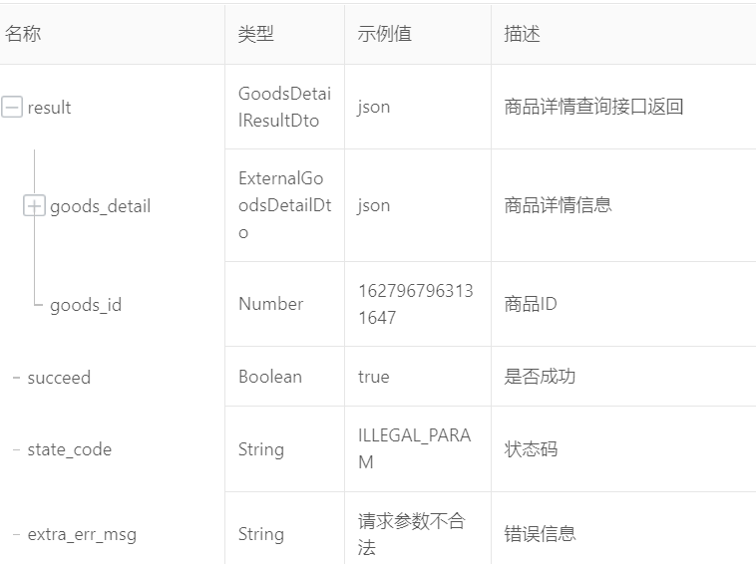
交易猫设计
商品属性 | 1 | 冒险等级 | 输入
 | 2 | 五星角色 | 多选
 | 3 | 五星武器 | 多选
 | 4 | 账号绑定 |  | 密保邮箱
 | 5 | 商家在线 |  | 全天在线
卖家属性 | 1 | 游戏帐号 |  | 随机数，但每个商品不同
 | 2 | 游戏密码 |  | 随机数，但每个商品不同
 | 3 | 送邮帐号 |  | 随机数，但每个商品不同
 | 4 | 送邮密码 |  | 随机数，但每个商品不同
 | 5 | 角色名称 |  | 随机数，但每个商品不同
 | 6 | 手机号码 |  | 18104118882

 |  |  |  |  | alibaba.jym.item.external.goods.status.batch.query
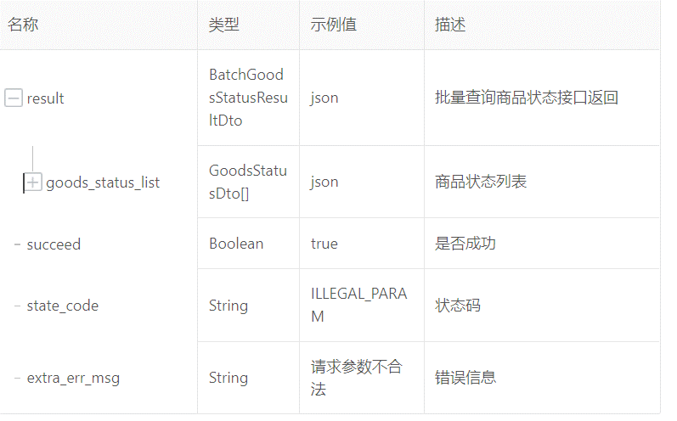

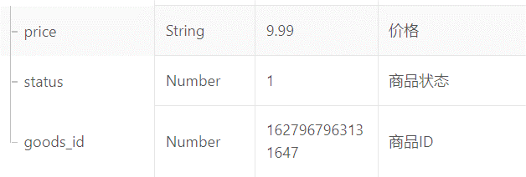

 |  |  |  |  |  | 1 | 公司审核
 |  |  |  |  |  | 2 | 待运营审核
 |  |  |  |  |  | 3 | 已上架
 |  |  |  |  |  | 4 | 您⾃⼰操作下架
 |  |  |  |  |  | 5 | 超出商品有效期
 |  |  |  |  |  | 6 | 商品已经销售完毕
 |  |  |  |  |  | 7 | 商品信息审核不通过
 |  |  |  |  |  | 8 | 商品审核下架
 |  |  |  |  |  | 9 | 商品暂停交易
 |  |  |  |  |  | 10 | 商品发布撤回
 |  |  |  |  |  | 11 | 待提交
 |  |  |  |  |  | 12 | 已删除
 |  |  |  |  |  | 13 | 账号安全审核不通过
 |  |  |  |  |  | 14 | 系统补全信息超时下 架
 |  |  |  |  |  | 15 | 系统补全信息不完 整下架
 |  |  |  |  |  | 16 | 待系统补全

